Hoja1
FECHA
NV
NOMBRE
DIRECCION
RUT
CONDICIONES
DESC
CIUDAD
ENTREGA
TRANSPORTE
NOTA

INVIERNO 2025 |  |  |  |  |  | 19 8 025
 | ART. |  | COLOR | Nº | PRECIO | COMPRA
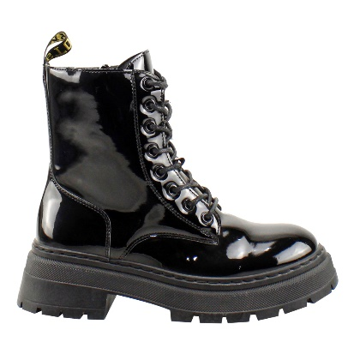

 | LRWM-049 | PU | BLACK | 35 - 40 | $ 12,990
 | R-I

 | 35-40: 1 2 3 3 2 1 : 12PRS

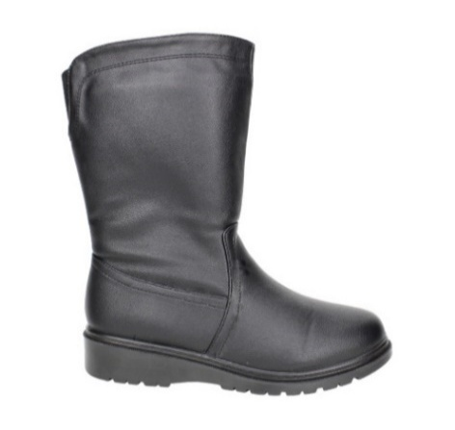

 | FBC256-90 | PU | BLACK | 35 - 40 | $ 12,990

 | 35-40: 1 2 3 3 2 1 : 12PRS

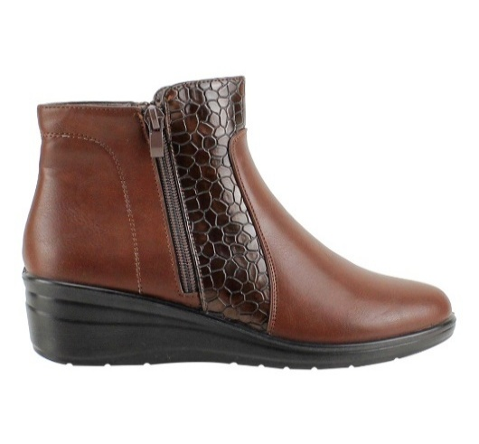 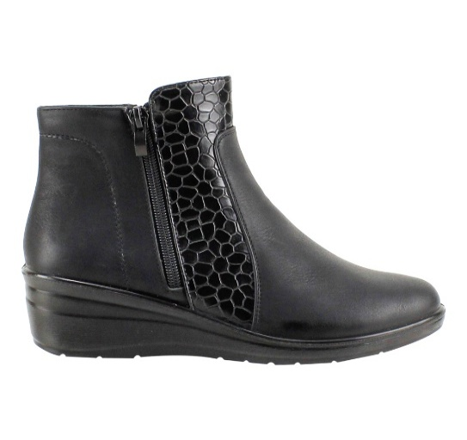

 | FA4682 | PU | BROWN | 35 - 40 | $ 11,990
 |  |  | BLACK

 | 35-40: 1 2 3 3 2 1 : 12PRS

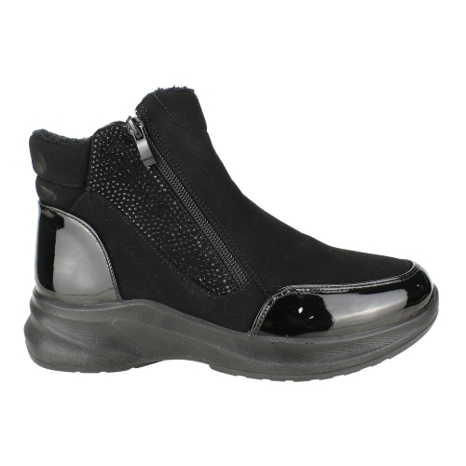

 | FA5793-90 | PU | BLACK | 35 - 40 | $ 12,990

 | 35-40: 1 2 3 3 2 1 : 12PRS

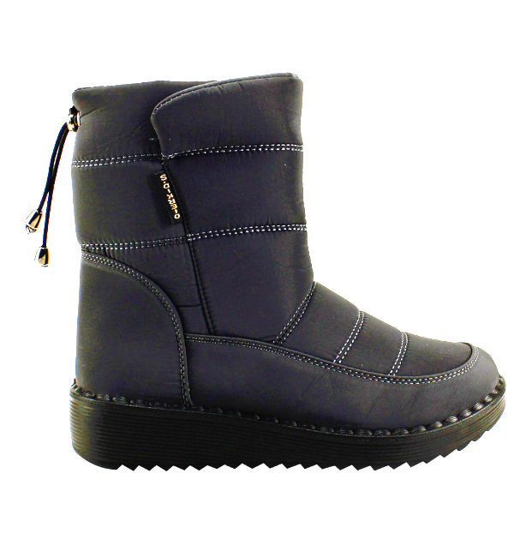

 | FHB477 | PU | BLACK | 35 - 40 | $ 11,990
 |  |  | BLACK SHINE

 | 35-40: 1 2 3 3 2 1 : 12PRS

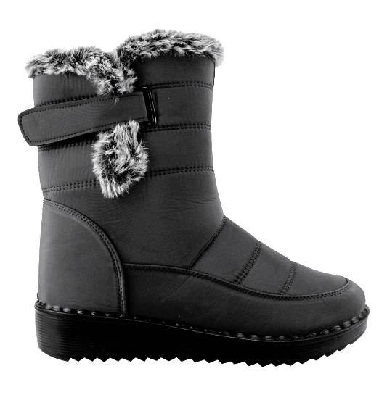

 | FHB582 | PU | BLACK | 35 - 40 | $ 11,990

 | 35-40: 1 2 3 3 2 1 : 12PRS

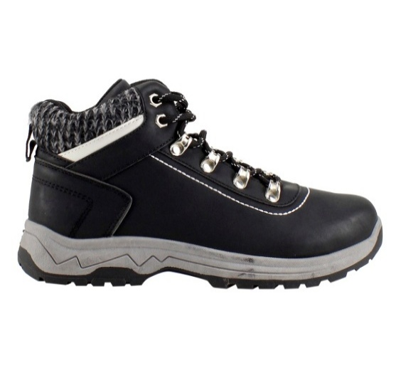

 | 101701A01 | PU | BLACK | 35 - 40 | $ 11,990

 | 35-40: 1 2 3 3 2 1 : 12PRS

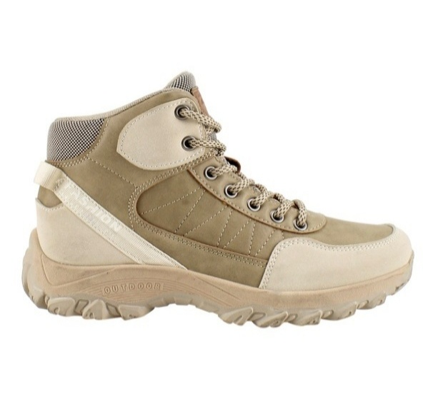

 | 101701A02 | PU |  | 35 - 40 | $ 11,990
 |  |  | KHAKI

 | 35-40: 1 2 3 3 2 1 : 12PRS

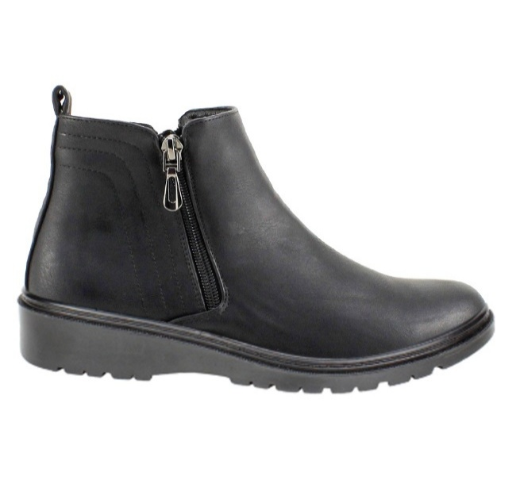

 | FBC257 | PU | BLACK | 35 - 40 | $ 11,990

 | 35-40: 1 2 3 3 2 1 : 12PRS

